Лист1
№ | Поставщик | Штрих-код единицы | Наименование | Наименование товара для маркетинга | Брэнд | Страна происхождения | Описание | Состав | Белки | Жиры | Углеводы | Энергетическая ценность | Фото (ссылка) | стандарт (размер, диаметр, кол-во на ветке) | Ед. изм. | Габариты штучного товара, см. Ширина | Габариты штучного товара, см. Высота | Габариты штучного товара, см. Глубина | Кол-во шт/кг в упаковке | Срок годности (гарантийный срок) | Температурный режим +20/+4/-18/-24 | фото
1 | Brbapk ТОО |  | Томаты Nac Agro Тореро кг | Томаты NAC Agro Тореро кг | NAC Agro | Казахстан | Всеми любимые красные помидоры: крупные, сочные, с мясистой мякотью. Благодаря своей внутренней консистенции идеально подходят для приготовления различных видов гамбургеров и бутербродов. Не менее вкусны в составе салатов, а также просто в нарезанном виде. |  |  |  |  |  | https://drive.google.com/file/d/1zN5eOAT4Yg6oLbfS1M5L7E1Wi_mQhETH/view?usp=sharing | диаметром от 9-12 см Тепличный | кг |  |  |  | 7-7,5 кг | 14-20 дней при температуре +8/ + 12 градусов | +8/ + 12 градусов | 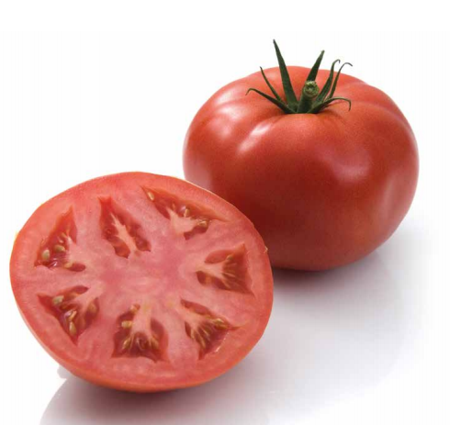
2 | Brbapk ТОО |  | Томаты (Помидоры) NAC Agro Красные Мерлис на ветке | Томаты NAC Agro Мерлис на ветке красные кг | NAC Agro | Казахстан | Некрупный вид томатов на ветке: ароматные, упругие, сочные, полные насыщенного вкуса. Готовить с ними – одно удовольствие. Эти помидоры идеальная составляющая овощного салата, приготовленного на семейный ужин. |  |  |  |  |  |  | диаметром от 6-9 см Тепличный | кг |  |  |  | 5,5-6 кг | 14-20 дней при температуре +8/ + 12 градусов | +8/ + 12 градусов | 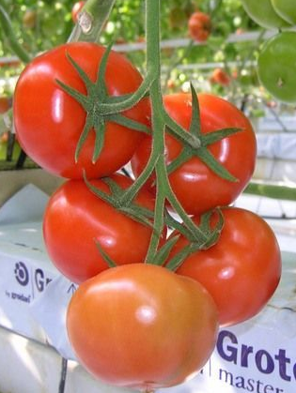
3 | Brbapk ТОО |  | Томаты (Помидоры) NAC Agro Томимару Муччо Розовые кг | Томаты NAC Agro Томимару Муччо розовые кг | NAC Agro | Казахстан | Любимые всеми розовые помидоры, обладающие сладковатым вкусом. Их неповторимый и насыщенный вкус напоминает о детстве и любимых помидорчиках с грядки. Вкуснее всего будут в сыром виде, но при тушении придадут блюду особый приятный вкус. Кстати, мало кто знает, что эти томаты чем дольше хранятся, тем слаще становятся. |  |  |  |  |  |  | диаметром от 9-12 см, 6-9 см Тепличный | кг |  |  |  | 6,5-7 кг | 14-20 дней при температуре +8/ + 12 градусов | +8/ + 12 градусов | 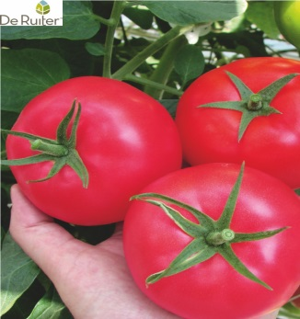
4 | Brbapk ТОО | 745114944344 | Томаты NAC Agro кумато 500 г | Томаты NAC Agro Кумато темные 500г | NAC Agro | Казахстан | Эти темноплодные сорта томатов давно завоевали любовь гурманов благодаря своему вкусу! Цвет плодов варьируется от зеленоватого до красно-коричневого. Такой окрас им придают антоцианы и витамин С. Эти вещества помогают восстановлению клеток и омоложению организма в целом. Помидоры данного сорта особенно полезны в сыром виде, без какой-либо тепловой обработки. |  |  |  |  |  |  | диаметром 4-6 см Тепличный | шт |  |  |  | 500 гр. | 14-20 дней при температуре +8/ + 12 градусов | +8/ + 12 градусов | 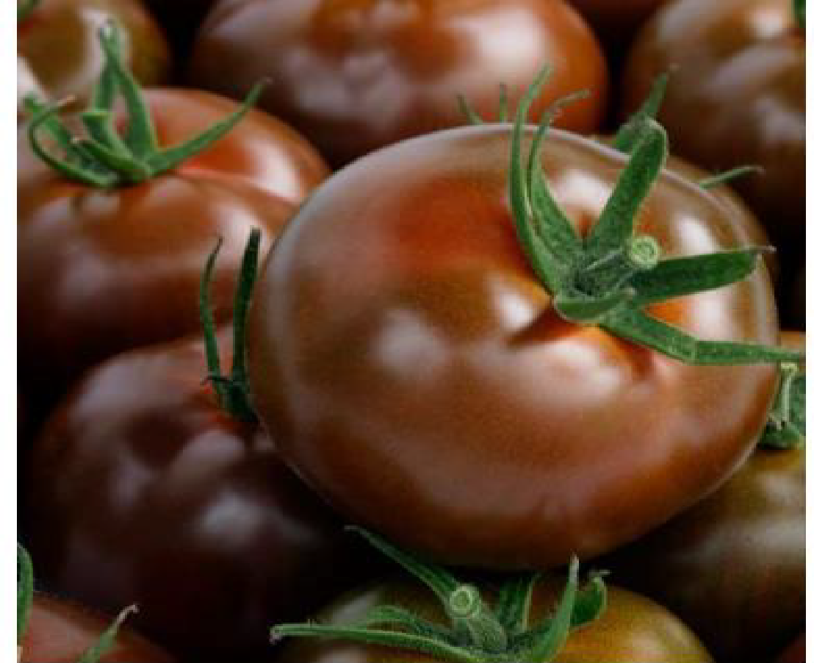
5 | Brbapk ТОО |  | Томаты NAC Agro Руми красные кг | Томаты NAC Agro Руми красные кг | NAC Agro | Казахстан | Томат сливовидной формы |  |  |  |  |  |  | диаметром от 4-5,5 см Тепличный | кг |  |  |  | 5.5 | 14-20 дней при температуре +8/ + 12 градусов | +8/ + 12 градусов | 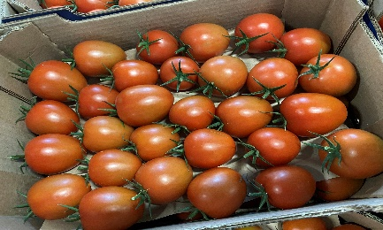
6 | Brbapk ТОО | 710535386523 | Бриоза в упаковке |  | NAC Agro | Казахстан | Коктейльный томат на ветке красный в упаковке 500 кг, Штрих Код *0710535386523 |  |  |  |  |  |  | диаметром от 3-3,5 см Тепличный | шт |  |  |  | 500 гр. | 14-20 дней при температуре +8/ + 12 градусов | +8/ + 12 градусов | 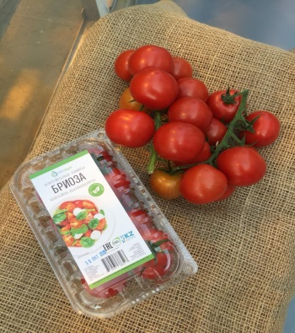
7 | Brbapk ТОО |  | Томаты Nac Agro черри Бриоза микс кистевые кг |  | NAC Agro | Казахстан | Микс коктейльных томатов с приятным сладковатым вкусом. Благодаря разнообразным цветам (бывают оранжевого, красного и желтого) дополнят любое кулинарное творение. |  |  |  |  |  |  | диаметром от 3-3,5 см Тепличный | кг |  |  |  | 5.5 | 14-20 дней при температуре +8/ + 12 градусов | +8/ + 12 градусов | 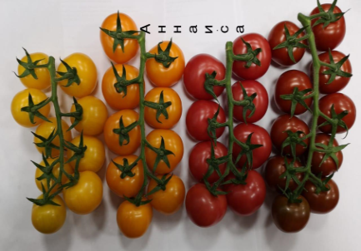
8 | Brbapk ТОО |  | Томаты (Помидоры) Nac Agro бриоза микс 500 г |  | NAC Agro | Казахстан | Микс коктейльных томатов с приятным сладковатым вкусом. Благодаря разнообразным цветам (бывают оранжевого, красного и желтого) дополнят любое кулинарное творение. |  |  |  |  |  |  | диаметром от 3-3,5 см Тепличный | шт |  |  |  | 500 гр. | 14-20 дней при температуре +8/ + 12 градусов | +8/ + 12 градусов | 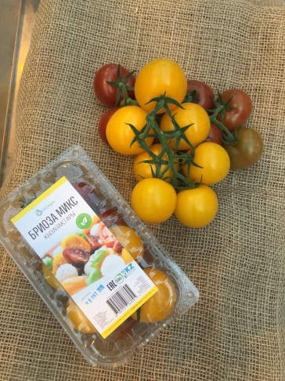
9 | Brbapk ТОО | 745114944320 | Томаты Nac Agro Черри Хани 350 г |  | NAC Agro | Казахстан | Томаты черри используют в качестве украшения закусочных блюд, как ингредиент бутербродов-канапе, салатов, пиццы и пирогов. Томаты черри можно запекать на гриле, очень эффектно выглядит целая гроздь запечённых черри. Черри можно вялить, мариновать и сушить, фаршировать пикантными начинками. |  |  |  |  |  |  | диаметром от 1-1,5 см Тепличный | шт |  |  |  | 350 гр. | 14-20 дней при температуре +8/ + 12 градусов | +8/ + 12 градусов | 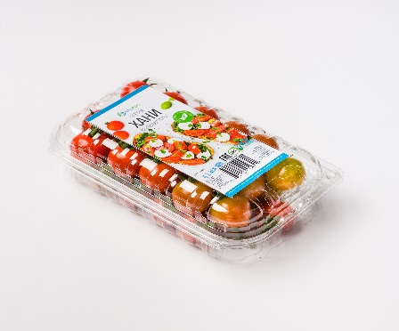
10 | Brbapk ТОО |  | Огурцы короткоплодные |  | NAC Agro | Казахстан | Короткоплодные, хрустящие, плотные, идеальные для легкого перекуса и в качестве нарезки. В свежем виде будут важной составляющей любого рациона. У корнишонов тонкая кожура зеленого цвета и плотная мякоть с мелкими семечками. Как и большой огурец, эти плоды на 97% состоят из воды. |  |  |  |  |  |  |  | кг |  |  |  | 6 кг | 10-14 дней при температуре +8/ + 12 градусов | +8/ + 12 градусов | 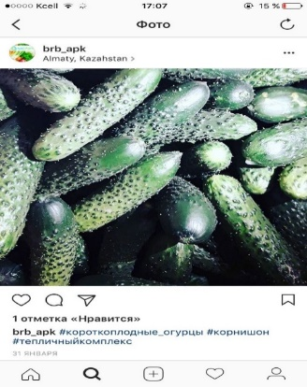
11 | Brbapk ТОО |  | Огурцы скэковые |  | NAC Agro | Казахстан | Среднеплодный, гладкий Эти огурцы замечательно подходят в салаты и смузи. Сочная структура наполняет зеленый коктейли освежающим и бодрящим огуречным вкусом! Этот сорт отлично хранится, поэтому незаменим на профессиональных кухнях. |  |  |  |  |  |  |  | кг |  |  |  | 5 кг | 10-14 дней при температуре +8/ + 12 градусов | +8/ + 12 градусов | 
12 | Brbapk ТОО |  | Болгарский перец |  | NAC Agro | Казахстан | Перец болгарский содержит целый комплекс витаминов: С, В1, В2, В9, Р, РР и каротин. По содержанию аскорбиновой кислоты перец сладкий опережает признанных лидеров – чёрную смородину и лимон. Благодаря насыщенным краскам этот сорт перца будет не только полезной, но и очень эффектной составляющей салата, холодной закуски. Даже просто порезанный он прекрасно смотрится на любом столе. |  |  |  |  |  |  | Тепличный | кг |  |  |  | 5 | 10-12 дней при температуре +8/ + 12 градусов | +8/ + 12 градусов | 
13 | Brbapk ТОО |  | Баклажаны NAC Agro кг |  | NAC Agro | Казахстан | лампочкавидная форма Баклажаны содержат множество микроэлементов и витаминов, важных для нашего организма и, что немаловажно, они сохраняются даже при термальной обработке. Баклажаны НАК Агро отличаются прекрасными вкусовыми качествами, шелковой текстурой и тонкой кожурой. |  |  |  |  |  |  | Тепличный | кг |  |  |  | 5 | 10-12 дней при температуре +8/ + 12 градусов | +8/ + 12 градусов | 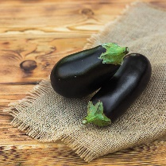
14 | Brbapk ТОО |  | Баклажыны круглые кг |  | NAC Agro | Казахстан | круглая форма Баклажаны содержат множество микроэлементов и витаминов, важных для нашего организма и, что немаловажно, они сохраняются даже при термальной обработке. Баклажаны НАК Агро отличаются прекрасными вкусовыми качествами, шелковой текстурой и тонкой кожурой. |  |  |  |  |  |  | Тепличный | кг |  |  |  | 5 | 10-12 дней при температуре +8/ + 12 градусов | +8/ + 12 градусов | 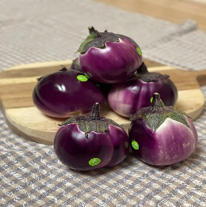
15 | Brbapk ТОО |  | Баклажыны полосатые кг |  | NAC Agro | Казахстан | лампочкавидная форма полосатые Баклажаны содержат множество микроэлементов и витаминов, важных для нашего организма и, что немаловажно, они сохраняются даже при термальной обработке. Баклажаны НАК Агро отличаются прекрасными вкусовыми качествами, шелковой текстурой и тонкой кожурой. |  |  |  |  |  |  | Тепличный | кг |  |  |  | 5 | 10-12 дней при температуре +8/ + 12 градусов | +8/ + 12 градусов | 